5
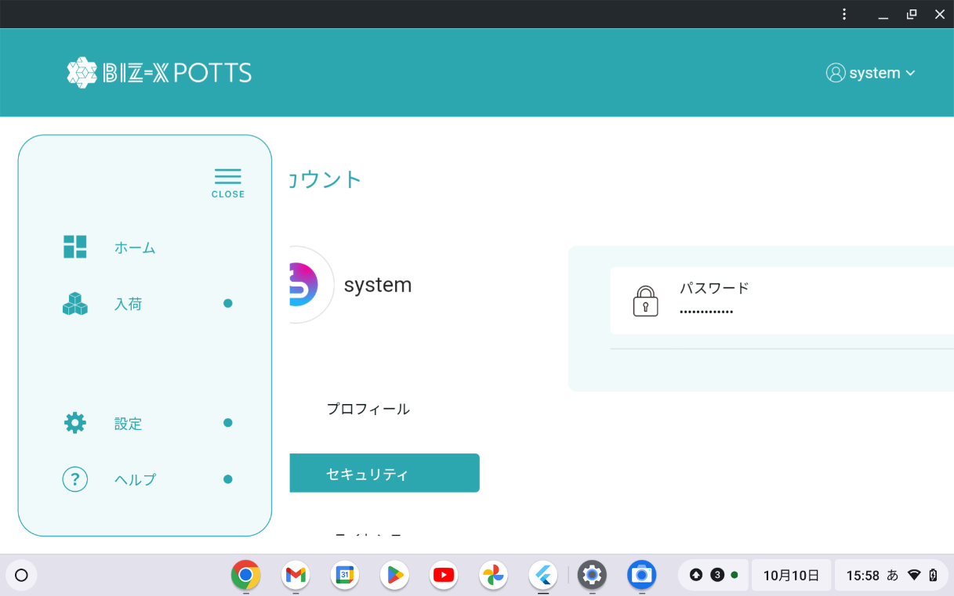

[セキュリティ]のボタンを押すとパスワード変更の項目しかないのであれば、[セキュリティ]という名前ではなく[パスワード変更]で良いのではないでしょうか。[セキュリティ]と聞いてパスワード変更の画面だと理解できる人はなかなかいないと思います。

[セキュリティ]のボタンを押すとパスワード変更の項目しかないのであれば、[セキュリティ]という名前ではなく[パスワード変更]で良いのではないでしょうか。[セキュリティ]と聞いてパスワード変更の画面だと理解できる人はなかなかいないと思います。

